关系图
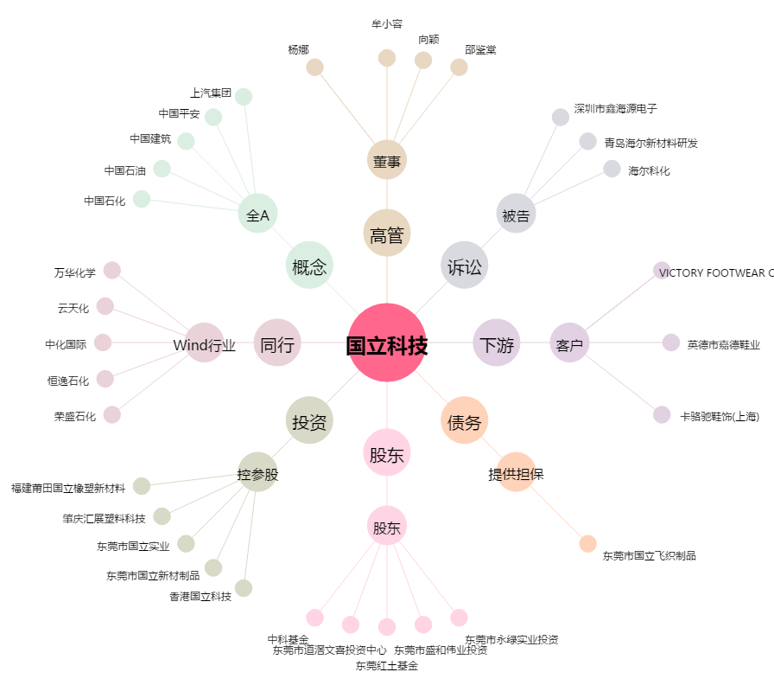
国立科技[300716.SZ] - 关系概览图

